Estadísticas
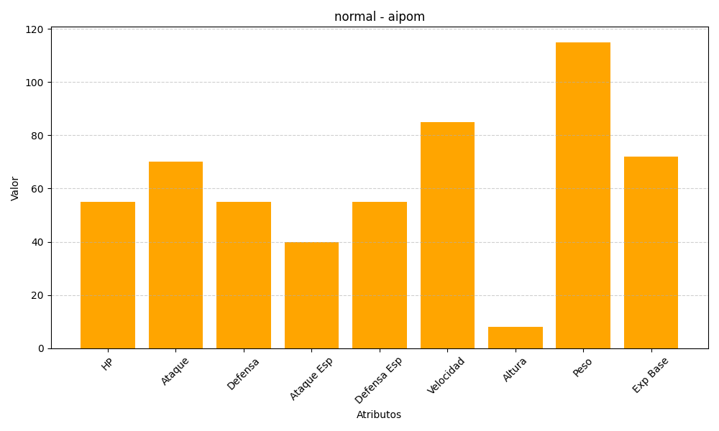
ID | Nombre | Tipo | HP | Ataque | Defensa | Ataque Especial | Defensa Especial | Velocidad | Altura | Peso | Experiencia Base
190 | aipom | normal | 55 | 70 | 55 | 40 | 55 | 85 | 8 | 115 | 72

